Инфографики
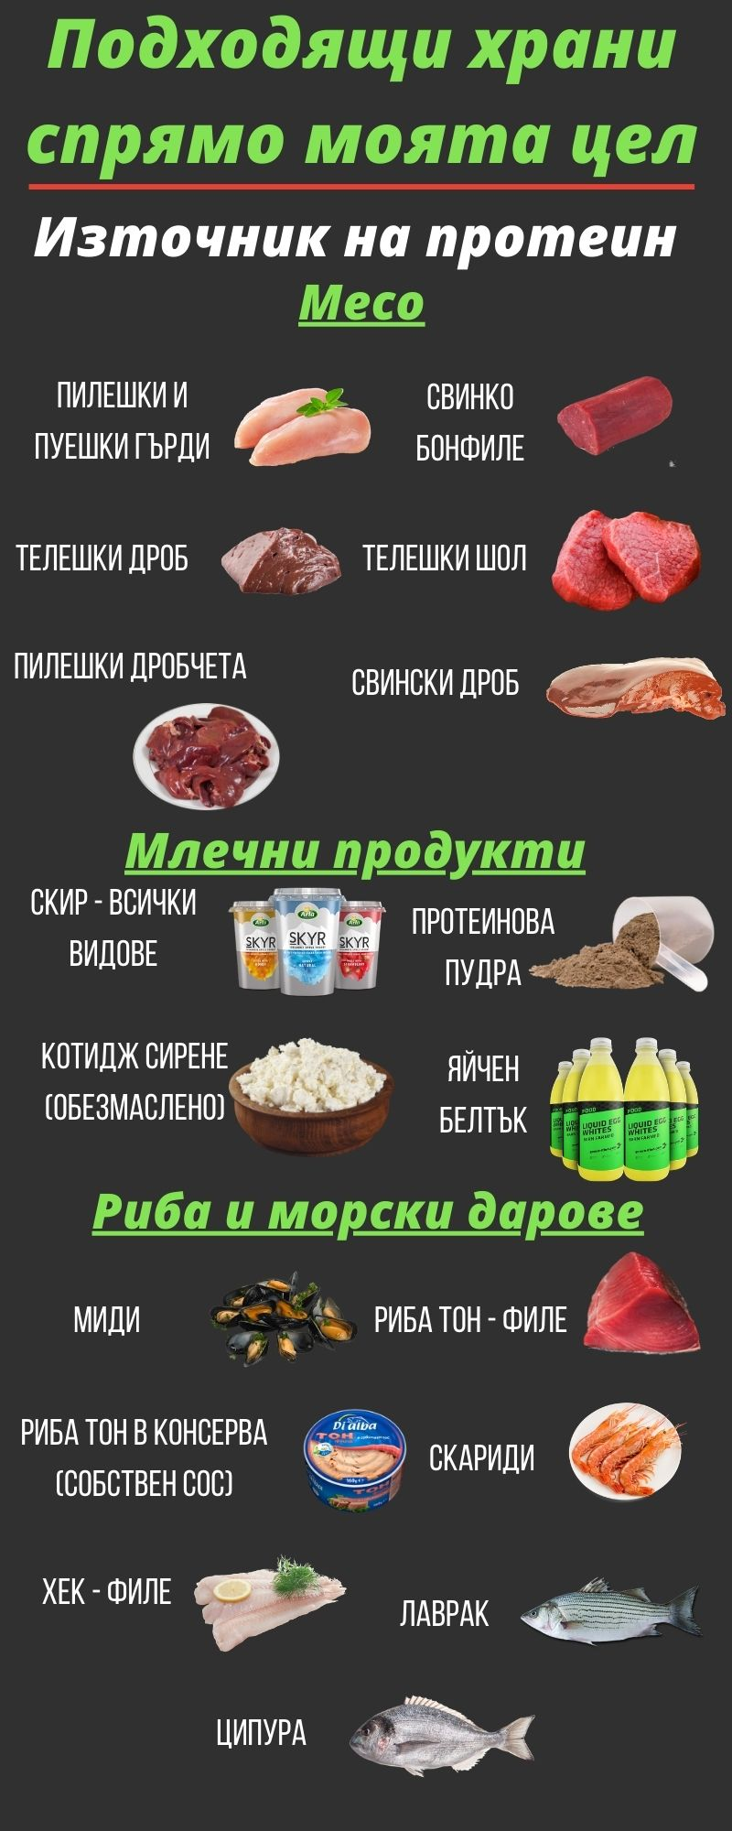
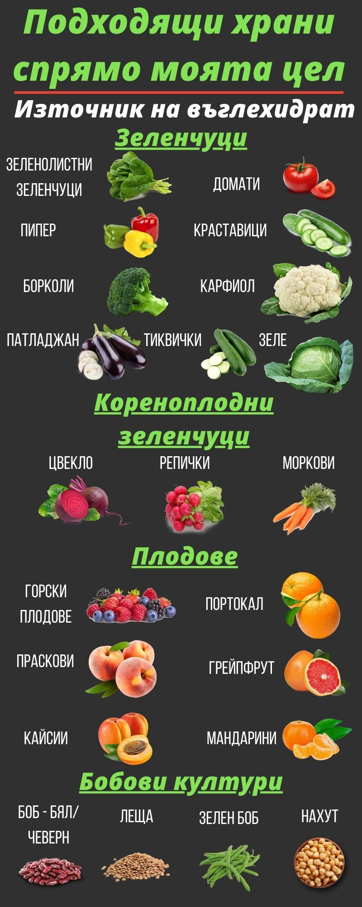
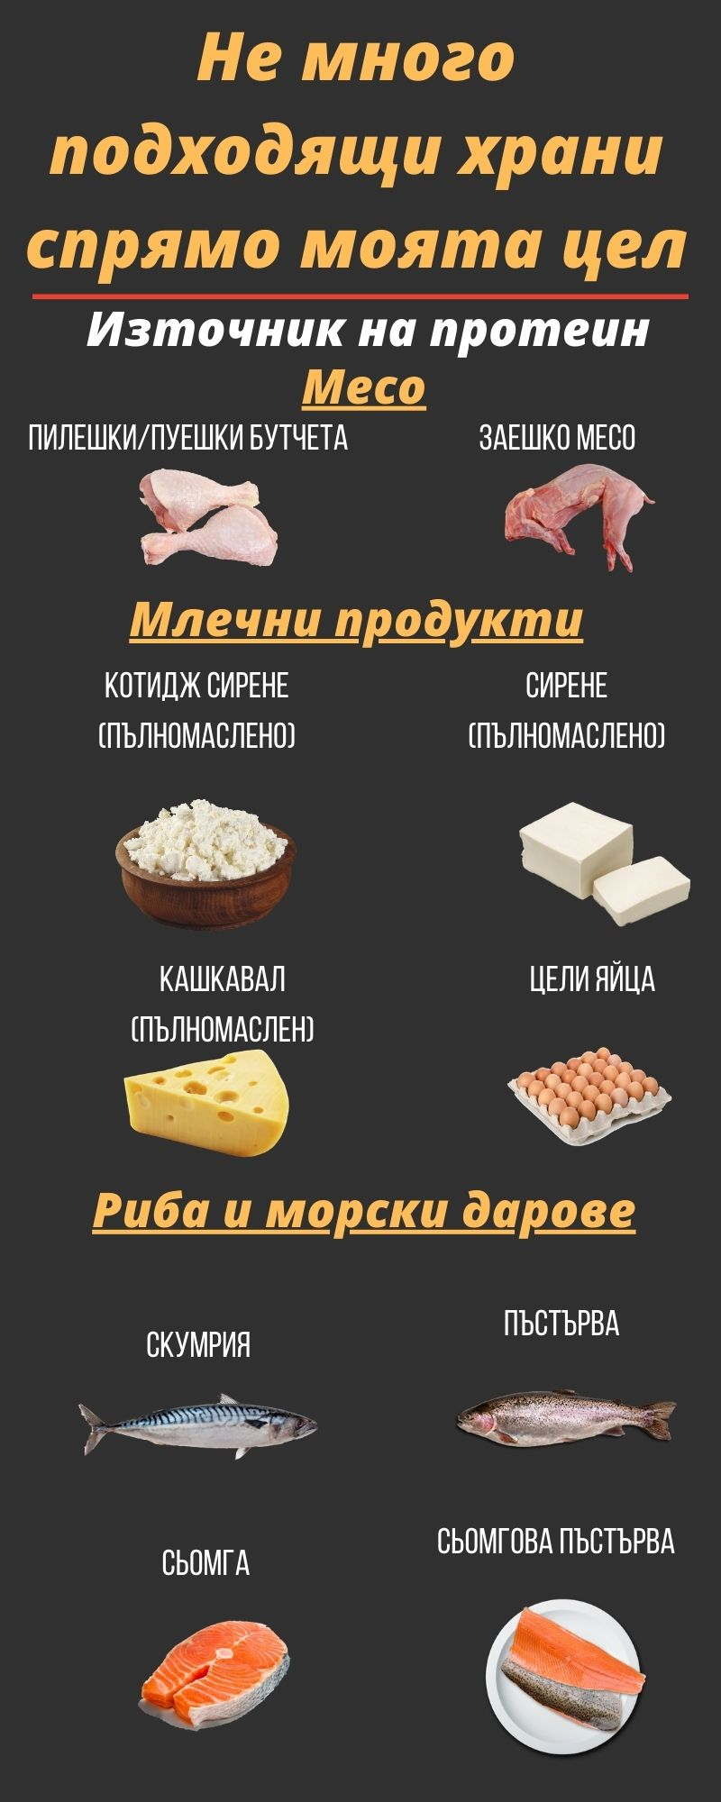
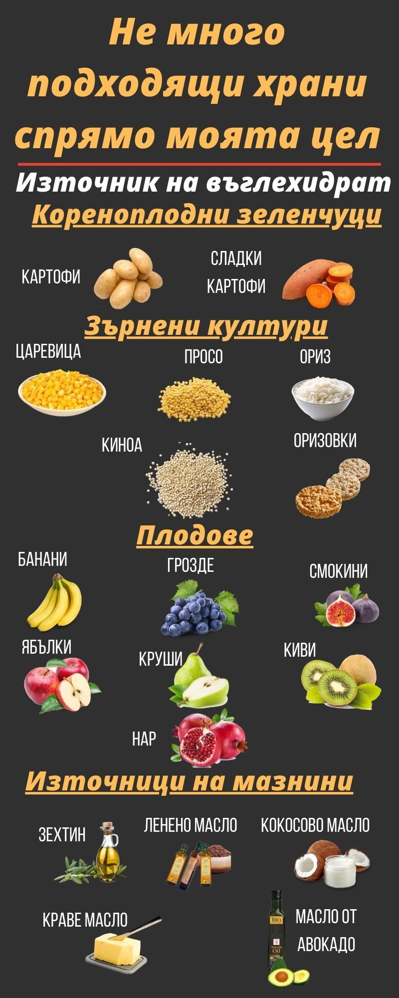
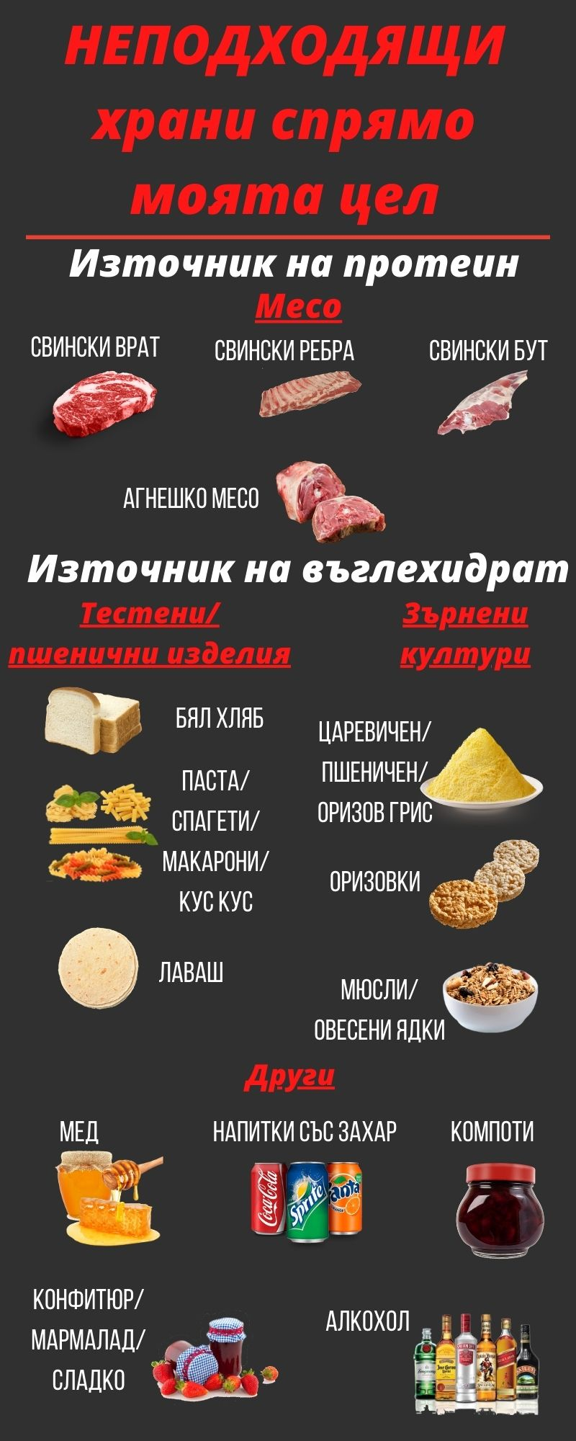
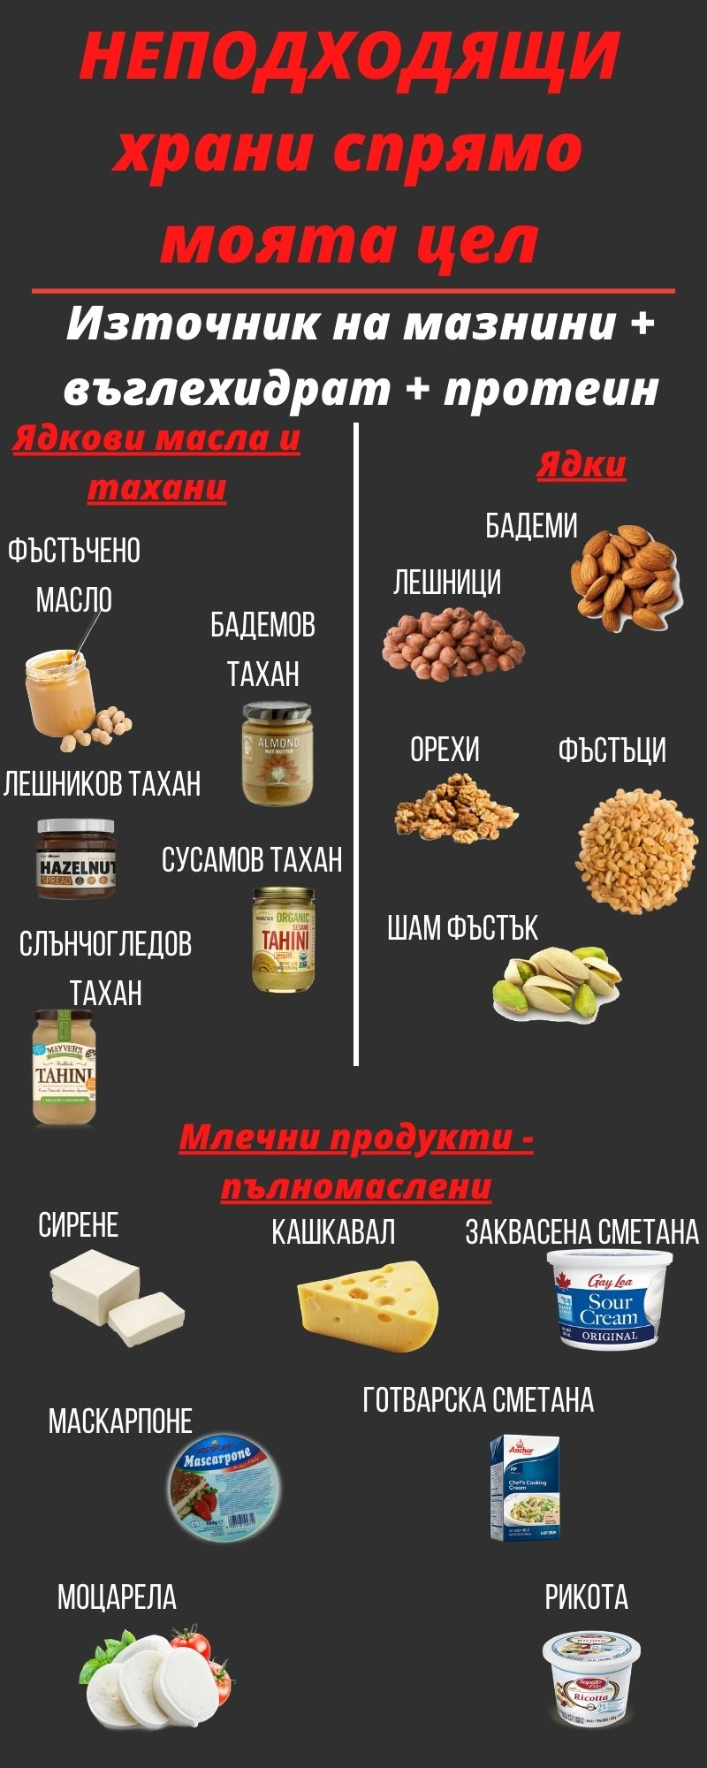

Рецепти
ЛЕГЕНДА |  |  |  |  |  |  |  | Сурово количество на цялото ястие (в грамове)
 |  |  |  |  |  |  |  | 935
 |  |  | <-- Попълвай само полетата с този цвят |  |  |  |  | Сготвено количество на цялото ястие (в грамове)
Смес за такоси |  |  | <-- Запиши името на рецептата тук |  |  |  |  | 935

Добави Рецепта
Категория | Продукт | Грамаж | Протеин | Въглехидрати | Мазнини | Фибри | Калории
Зеленчуци | Шалот | 30 | 0.8 | 5.0 | 0.0 | 0.0 | 24
Зеленчуци | Чесън- стар (сурово състояние) | 20 | 1.3 | 6.6 | 0.1 | 0.4 | 33
Сосове | Доматено пюре - Rosso Gargano | 800 | 18.4 | 40.8 | 3.2 | 19.2 | 266
Месо | Охл. Конско кюфте - Харманли | 485 | 71.6 | 9.1 | 24.0 | 0.0 | 539
 |  |  |  |  |  |  | 0
 |  |  |  |  |  |  | 0
 |  |  |  |  |  |  | 0
 |  |  |  |  |  |  | 0
 |  |  |  |  |  |  | 0
 |  |  |  |  |  |  | 0
 |  |  |  |  |  |  | 0
 |  |  |  |  |  |  | 0
 |  |  |  |  |  |  | 0
 |  |  |  |  |  |  | 0
 |  |  |  |  |  |  | 0
 |  |  |  |  |  |  | 0
 |  |  |  |  |  |  | 0
 |  |  |  |  |  |  | 0
Попълни тук за лична храна > |  |  |  |  |  |  | 0

Макроси |  |  | Протеин | Въглехидрати | Мазнини | Фибри | Калории
За 100 грама сготвено ястие
За 100 грама сготвено количество |  | 1.0 | 10.0 | 6.6 | 3.0 | 2.1 | 92.2
За порция (от 5 броя равни порции)
Брой Порции | 5 | 1.87 | 18.6 | 12.4 | 5.6 | 4.0 | 172.4
За порция от 200 грама сготвено ястие
Грамаж сготвено количество | 200 | 2 | 19.9 | 13.3 | 6.0 | 4.3 | 184.4

Рецепта - Описание
Може да използвате и пилешко варено и раздърпано месо, идеята е да запечете малко шалот и чесън в тигана, да добавите доматения сос заедно с месото,
подправете го със сол на вкус, като сложите няколко дафинови листа и бахар за аромат да поврат заедно.

Наръчник за меню
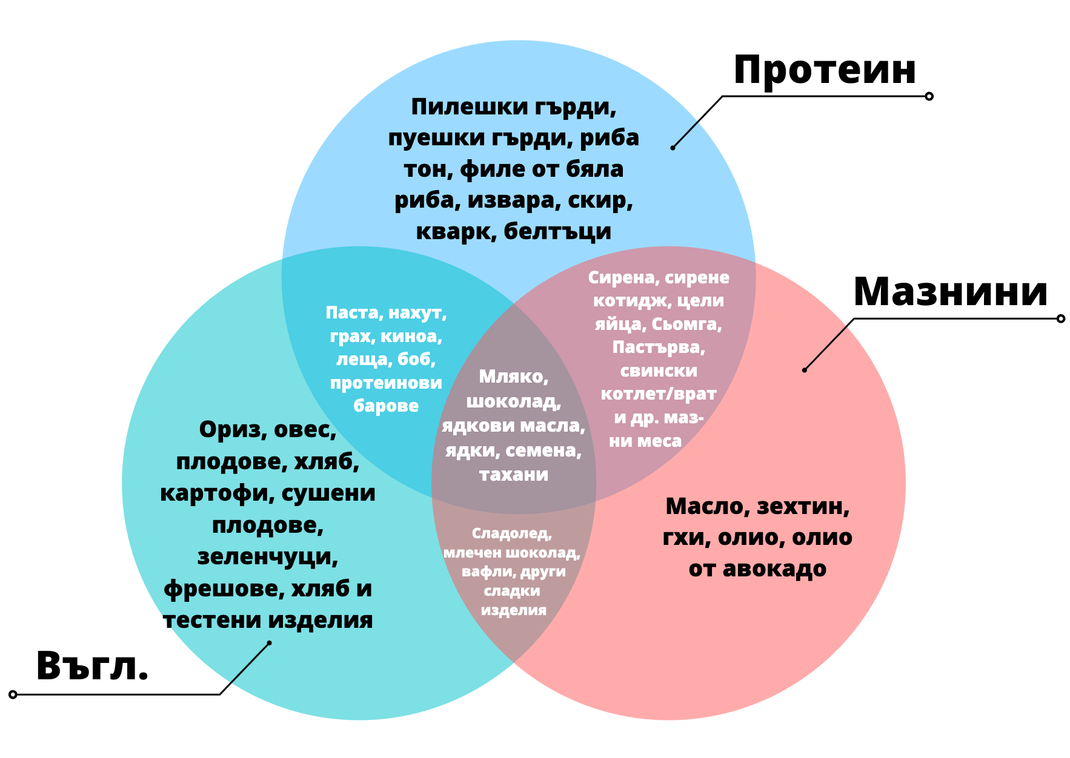
3 основни правила при съставяне на всяко хранене
1 | Винаги първо започваме с източник на протеин
2 | След това избираме да запълним мазнини или въглехидрати, според това от кое имаме по-малко
3 | За финал допълваме и последния макронутриент, след което донагласяме грамажите, ако е необходимо

Основни хранителни източници
Чисти източници на протеин |  | Източници на протеин + мазнини | Източници на въглехидрат |  | Източници на мазнини | Източници на мазнини + въглехидрат + протеин
Пилешки гърди |  | Свинско месо | Всички видове плодове |  | Авокадо | Бадеми
Пуешки гърди |  | Агнешко месо | Зеленчуци |  | Маслини | Лешници
Риба тон |  | Телешко месо | Картофи |  | Зехтин | Фъстъци
Филе от бяла риба |  | Цяло яйце | Ориз |  | Краве масло | Шам фъстък
Миди |  | Скумрия | Тестени изделия |  | Гхи | Орехи
Яйчен белтък |  | Сьомга |  |  |  | Слънчогледово семе
Обезмаслена извара |  | Ципура |  |  |  | Всички видове ядкови масла
Обезмаслено котидж сирене |  | Лаврак
 | Скир
Протеинова пудра |  | Пилешки/свиснки/телешки дроб

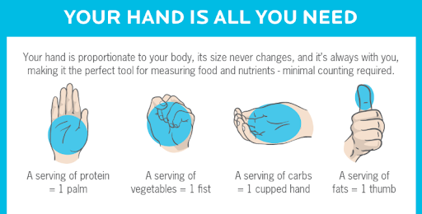
Примерни рецепти
Рецепта |  |  |  | Протеин | Въглехидрати | Мазнини | Калории
Пълнена тиквичка с пилешко месо |  |  |  | 35 | 10 | 3 | 207
Тортила с пилешко и маслини |  |  |  | 25 | 30 | 10 | 310
Протеинов десерт със Скир |  |  |  | 50 | 20 | 0 | 280
Сочни пилешки мръвки (без кожа) на фурна |  |  |  | 78 | 0 | 15 | 447
Сиренка със скирове |  |  |  | 40 | 15 | 15 | 355
Домат с Извара |  |  |  | 29 | 12 | 4 | 200
Салата с риба тон и червен боб |  |  |  | 45 | 44 | 11 | 455
Торта Шоко-Боко за Коко |  |  |  | 40 | 37 | 16 | 452
Пълнени пилешки гърди с моцарела ,сушени домати и пресен босилек |  |  |  | 55 | 15 | 15 | 415

Още подходящи рецепти можеш да намериш ТУК

